考试须知
学号 | 姓名 |  |  | 未考

考试注意事项：
1、 严格遵守考试纪律，一旦发现任何违犯考试纪律的情况立即取消考生考试资格。
2、每位同学完成操作后必须存盘，提交作业时必须先将此文件关闭，才能正确提交。
3、切记经常存盘。由于没有经常存盘而发生在死机时丢失答题结果的情况时后果由考生自负。
4、随时查看在硬盘上保存的文件的体积是否变得太大，如果太大了那一定是自己操作上发生了问题，应立即设法加以解决，不要等到最后交卷时才发现此类问题。
5、每个工作表中的题目文字框如果妨碍做题，可以将它移开。
6、若删除此工作表按零分计。
 |  | 题目 | 得分
 |  | 第1题 | 13
 |  | 第2题 | 8
 |  | 第3题 | 15
 |  | 第4题 | 10
 |  | 第5题 | 14
 |  | 第6题 | 14
 |  | 第7题 | 11
 |  | 第8题 | 15
 |  | 总分 | 100
诚实考试吾心不虚 ，公平竞争方显实力，
考试失败尚有机会 ，考试舞弊前功尽弃。

第1题
第1题（13分）某建设项目年设计生产能力8万台，年固定成本1000万元，预计产品单台售价500元，单台产品可变成本275元，单台产品销售税金及附加为销售单价的5%，公司管理层需要建立一个决策模型用于盈亏平衡分析，模型应包含以下功能：
1、计算单位边际贡献及边际贡献率；
2、计算销售收益、总成本及利润；
3、计算盈亏平衡产量及盈亏平衡销售收益。
4、画出如下图所示图形，其中数值调节钮的范围为10000-80000，步长为1000。
销量
销量(Q) | 20000

 | 单位：元
单台销售价格(p) | 500.00
单台产品的销售税金及附加 | 5%
单台可变成本(v)： | 275.00
固定成本(F)： | 10000000.00

单位边际贡献
边际贡献率
销售收益(R)
总成本(C)
利润(π)

盈亏平衡销量(Q0)
盈亏平衡销售收益(R0)

第2题
销量 | 50000
销售单价 | 20

自制方案 |  | 外购方案
固定成本 | 45000 | 单价 | 8
单位可变成本 | 6 | 外购方案的成本
自制总成本 |  | 外购方案的利润
自制方案的利润
第2题（8分） 某公司需要一种产品，有自制和外购两种方案可供选择。自制的固定成本和单位可变成本分别为45000元和6元；外购时产品单价为8元/件。假设把该产品经过简单的加工之后再买出去，市场的销售单价为20元/件。在产品当前销量可以达到50000件的情况下，试在本工作表中完成如下操作：
1、计算自制和外购两种方案的总成本和利润。
2、计算两种方案的相对盈亏平衡点和相对盈亏平衡点处的利润。
3、给出决策结论：“最佳方案是自制”或“最佳方案是购买”。

相对盈亏平衡点
相对盈亏平衡点处的利润
决策结论

第3题
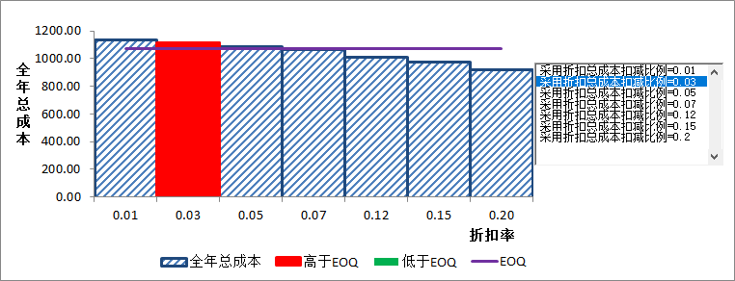
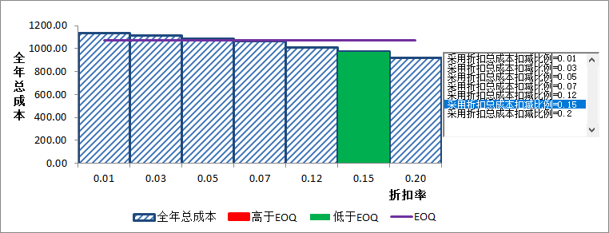
第3题（15分）一个加油站每年售出46000加仑汽油，加油站在每次汽油售完时要求供油公司补充供应同一数量的汽油。每次供油公司来补充供油时加油站要支付25元固定供油成本，1加仑汽油的全年储存成本为0.5元。现有两种方案，方案一是采用最优补充供油量即不采用折扣优惠。方案二，当每次补充供油量大于等于折扣起点3100时，可从总成本中按15%的扣减比例扣减一定的金额。
要求：
1、建立模型计算当每次补充供油量等于3100加仑时的全年固定补充供油成本、全年储存成本、全年总成本。
2、计算出最优补充油量与该最优补充油量下实现的全年总成本极小值。
3、制作一个表示全年总成本随每次折扣的优惠率变化的柱形图形，并且按图表更改X轴和Y轴的刻度。
4、在图表上添加一个列表框控件来选择折扣总成本扣减比例取不同的值（0.01，0.03, 0.05, 0.07, 0.12, 0.15, 0.20)。
5、在图表上采用紫色折线（水平线）显示最优补充供油量时的总成本。
6、在图表上使用红色柱子或绿色柱子表达：当采用折扣时的总成本高于最优补充供油量总成本时使用红色柱子表达；当采用折扣时的总成本低于最优补充供油量总成本时使用绿色柱子表达。
采用折扣总成本扣减比例（OFF） | 0.15
折扣起点（每次补充供油量） | 3100
年需求量（D） | 46000
每次补充汽油固定供油成本（k) | 25
全年单位储存成本(h) | 0.5
每次补充供油量
全年固定补充供油成本
全年储存成本
全年总成本

最优补充供油量
全年总成本极小值

第4题
第4题（10分）某投资者购买公寓商业贷款100万，计划按照10年还清，按照等本金还款，请建立还贷查询模型计算每个月的还款本金、利息和总额。要求：
1. 利用EXCEL函数计算按10年还贷、等本金还款方式下的月还款本金、利息和还款总额。
2. 该投资者预计5年末有债券到期本息和5万元，可以用于提前冲还贷，请计算冲还贷以后，剩余待归还本金。
3. 单元格B18：G18中分别计算1-5年和6-10年的月还款本金、利息和还款总额，当前期数请放在单元格F3中。
4. 根据单元格B18：G18的数据结构，在不使用If函数的情况下，设计一个查询控制机制，使微调项控制当前期数按步长1在1-120之间变化时，能在单元格F4：F6中显示当期月还款本金、利息和还款总额。
买公寓商业贷款 | 1,000,000 |  | 当前期数 | 1
贷款年限 | 10 |  | 月还款本金
年利率 | 5.00% |  | 月还款利息
 |  |  | 月还款总额
按照10年还贷
月还款本金
月还款利息
月还款总额

第5年末提前还款5万后剩余待归还本金
剩余待还本金

第1-5年还贷 |  |  | 第6-10年还贷
月还款本金 | 月还款利息 | 月还款总额 | 月还款本金 | 月还款利息 | 月还款总额

第4题 (2)
第4题（10分）某投资者购买公寓商业贷款100万，计划按照10年还清，按照等本金还款，请建立还贷查询模型计算每个月的还款本金、利息和总额。要求：
1. 利用EXCEL函数计算按10年还贷、等本金还款方式下的月还款本金、利息和还款总额。
2. 该投资者预计5年末有债券到期本息和5万元，可以用于提前冲还贷，请计算冲还贷以后，剩余待归还本金。
3. 单元格B18：G18中分别计算1-5年和6-10年的月还款本金、利息和还款总额，当前期数请放在单元格F3中。
4. 根据单元格B18：G18的数据结构，在不使用If函数的情况下，设计一个查询控制机制，使微调项控制当前期数按步长1在1-120之间变化时，能在单元格F4：F6中显示当期月还款本金、利息和还款总额。
买公寓商业贷款 | 1,000,000 |  | 当前期数 | 1
贷款年限 | 10 |  | 月还款本金 | 8,333
年利率 | 5.00% |  | 月还款利息 | 4,132
 |  |  | 月还款总额 | 12,465
按照10年还贷
月还款本金 | 8,333
月还款利息 | 4,132
月还款总额 | 12,465

第5年末提前还款5万后剩余待归还本金
剩余待还本金 | 450,000

第1-5年还贷 |  |  | 第6-10年还贷
月还款本金 | 月还款利息 | 月还款总额 | 月还款本金 | 月还款利息 | 月还款总额
8,333.33 | 4,132 | 12,465 | 7,500 | 3,719 | 11,219

第5题
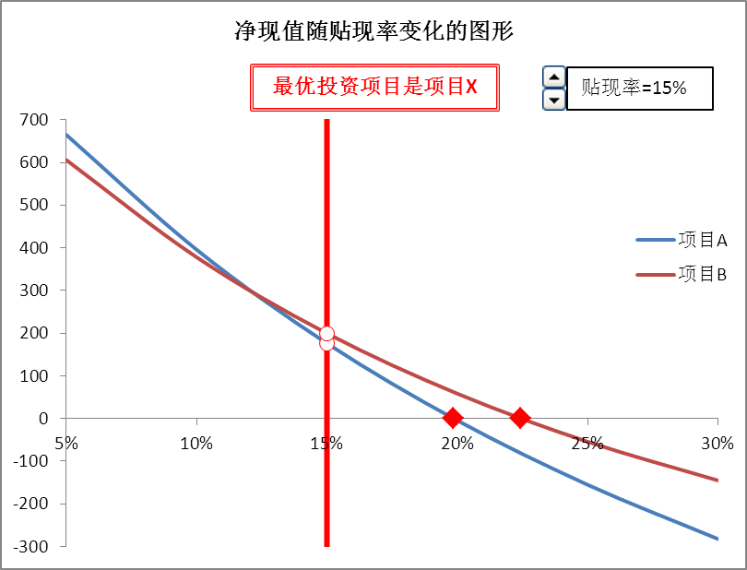
第5题（14分） 有A、B两个投资项目，项目A在第0年要投入1500万，随后5年每年可获得500万收益；项目B在第0年投入500万，接下来两年每年还要再投入500万，第1年可获得200万收益，第2年可获得400万收益，随后3年每年可获得600万收益。假定贴现率为15%，试在本工作表中完成如下操作：
1、计算两个投资项目的净现值。
2、如样图所示，画出“净现值随贴现率变化的图形”。
3、用数值调节钮调整贴现率在5%-20%范围、以步长1%变化，在图上画出相应的辅助线，并给出最优投资项目的决策结论。
 | 项目A | 项目B
贴现率 | 15%
初始投入 | 1500 | 500
第1、2年投入 | 0 | 500
第1年收入 | 500 | 200
第2年收入 | 500 | 400
第3至第5年收入 | 500 | 600
净现值

第6题
第6题 (14分) 某连锁健身机构要把4位健身教练派去4家不同的健身房，每个健身教练必须负责一家健身房，每个健身房必须要有一位健身教练负责。由于各位健身教练住的地方不同，到各健身房的交通费如表所示。
要求：确定一种使总交通费最优的安排方案。把规划求解参数保存在A20开始的单元中。

 | 健身房1 | 健身房2 | 健身房3 | 健身房4
健身教练1 | 78 | 25 | 50 | 64
健身教练2 | 73 | 30 | 43 | 56
健身教练3 | 79 | 28 | 60 | 66
健身教练4 | 75 | 29 | 54 | 60

第7题
第7题（11分） 有4个工人，要指派他们分别完成4种工作，每人做各种工作所消耗的时间如下表所示，问指派哪个人去完成哪种工作，可使总的消耗时间最少？
请用规划求解工具求解，并将结果保存在本工作表的A1单元格中。
工人 | 工种
 | A | B | C | D
甲 | 15 | 18 | 21 | 24
乙 | 19 | 23 | 22 | 18
丙 | 26 | 17 | 16 | 19
丁 | 19 | 21 | 23 | 17

第8题
 |  | 单位变动成本（元) | 概率
 |  | 15 | 20%
周末咖啡的需求量的均值 | 500 | 16 | 50%
工作日咖啡需求量的均值 | 350 | 17 | 10%
工作日咖啡需求量的标准差 | 100 | 18 | 20%

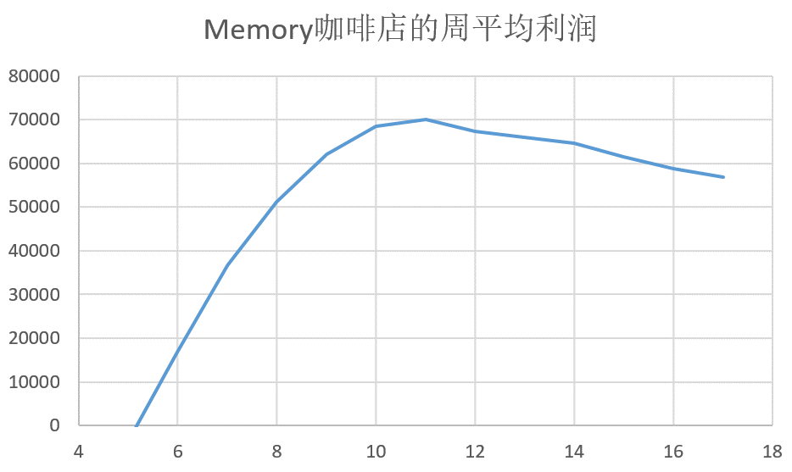
第8题（15分）Memory是一家咖啡店，他们经过对以往的统计数据分析发现，周末咖啡的需求量服从均值为500的泊松分布，而工作日的披萨需求量是服从均值为150，标准差为30的正态分布。当客户订咖啡时，他们才进行生产。咖啡原材料和人工的单位变动成本由于受到市场价的影响，可能为15元、16元、17元或18元，其概率分布见表。单价为50元，缺货成本为50元。他们使用咖啡机来制作咖啡，一个咖啡机的日折旧为300元，而一个咖啡机一天最多能制作咖啡的杯数为50。请为该店确定应购买的咖啡机的个数。请建立随机模型，做100次的模拟试验，并将试验结果反映到图形中，在图形中可以清晰地看到咖啡机数量对应该店周平均利润的变动情况。。
咖啡的单价 | 50
咖啡的缺货成本 | 50
咖啡机的日折旧 | 300
一个咖啡机制作的咖啡杯数 | 50
咖啡机的数量 | 8

咖啡生产量

建议购买咖啡机的数量

